Лист1
ID | BUG-001
Название | API регистрации принимает значение типа integer в поле invite_hash
Описание | При отправке запроса на регистрацию с числовым значением поля invite_hash сервер успешно обрабатывает запрос, хотя согласно контракту API поле invite_hash должно иметь тип string.
Окружение | Dev, Postman
Предусловия | Пользователь с указанным email не зарегистрирован в системе.
Тестовые данные | - email — уникальный валидный, генерируется автоматически в Pre-request Script. - password — генерируется динамической переменной Postman {{$randomPassword}}. - profession_ids — валидные значения: profession_id1 = 1, profession_id2 = 2, profession_id3 = 3. - invite_hash — числовое значение 123 (вместо ожидаемого строкового типа).
Шаги воспроизведения | 1. Отправить POST-запрос на /api/v1/authenticate/register/. 2. Передать в теле запроса валидные регистрационные данные и "invite_hash": 123 3. Проверить HTTP-статус ответа.
Фактический результат | Сервер возвращает HTTP 201 Created. Регистрация пользователя завершается успешно при передаче значения типа integer в поле invite_hash.
Ожидаемый результат | Сервер возвращает HTTP 400 Bad Request. Запрос отклоняется из-за несоответствия типа поля invite_hash: ожидается string, передан integer. Пользователь не создаётся.
Severity | Minor
Priority | Средний
Вложения | 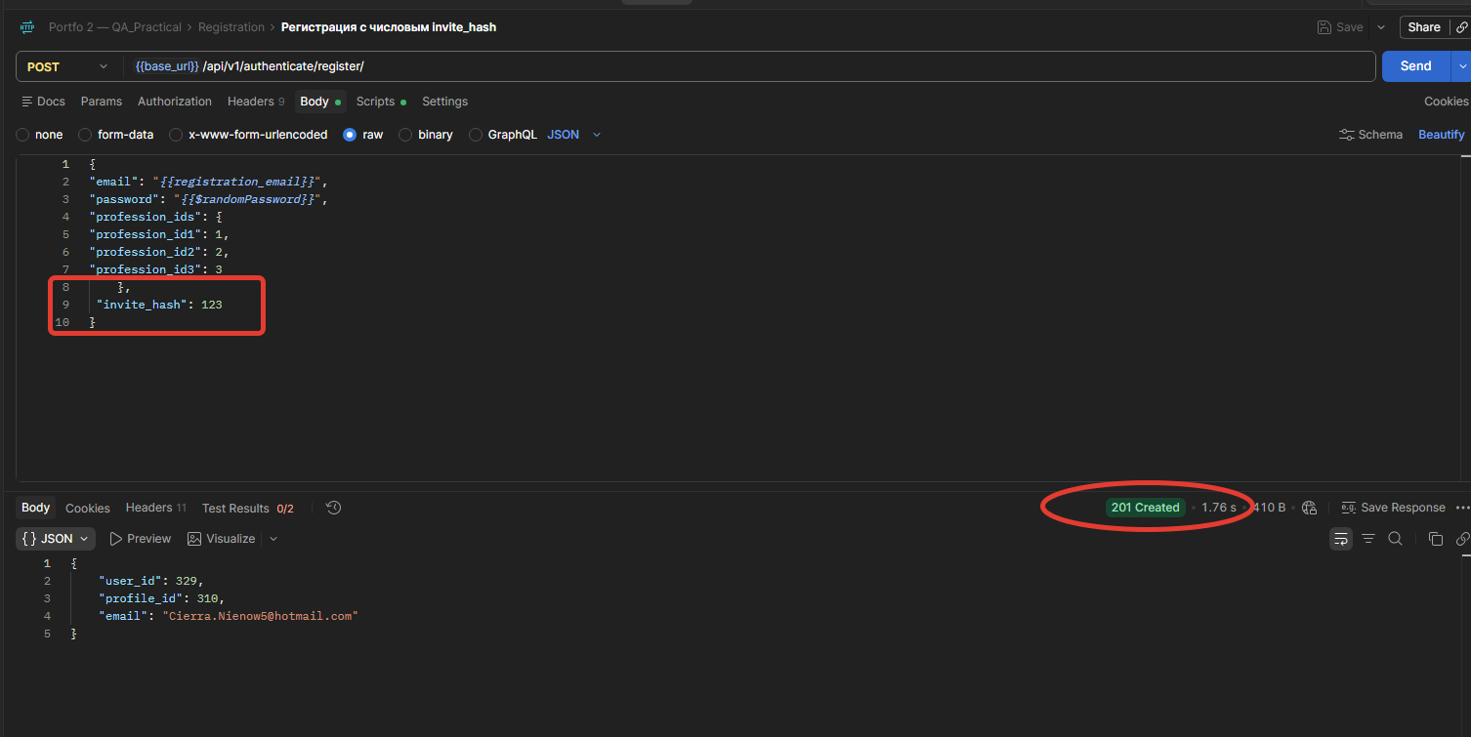
Комментарий | Email генерируется в Pre-request Script с помощью {{$randomEmail}} и сохраняется в переменную окружения registration_email. Пароль генерируется непосредственно в теле запроса с помощью {{$randomPassword}}.

